Sheet1

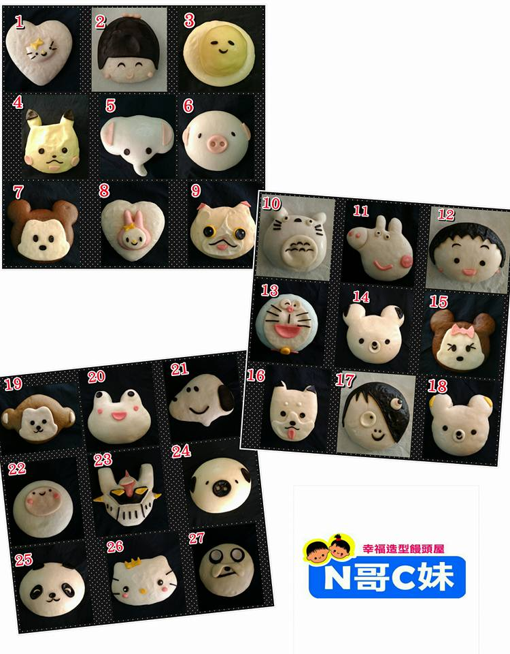
 | 訂購單
 | 訂購人：
 | 電話：
 | 地址：

 | 有「★」標誌有包內餡
品名 | 單價 | 數量 | 總計
1、愛心貓40元/草莓饅頭口味(無餡) | 40 |  | -
2、櫻花妹35元/草莓饅頭口味(無餡) | 35 |  | -
3、蛋蛋哥25元/奶油內餡★ | 25 |  | -
4、皮卡寶35元/綠豆內餡★ | 35 |  | -
5、象妹妹20元/芋泥內餡★ | 20 |  | -
6、紫豬哥20元/芋泥內餡★ | 20 |  | -
7、米幾哥30元/巧克力饅頭口味(無餡) | 30 |  | -
8、美樂兔40元/草莓饅頭口味(無餡) | 40 |  | -
9、吉利貓50元/柳橙饅頭口味(無餡) | 50 |  | -
10、龍貓35元/芋泥內餡★ | 35 |  | -
11、佩妹豬25元/草莓饅頭口味(無餡) | 25 |  | -
12、丸子妹40元/草莓饅頭口味(無餡) | 40 |  | -
13、a夢喵50元/奶香饅頭口味(無餡) | 50 |  | -
14、熊哥哥25元/Q心黑糖內餡★ | 25 |  | -
15、米尼姐35元/巧克力饅頭口味(無餡) | 35 |  | -
16、柴旺犬40元/沖繩黑糖饅頭口味(無餡) | 40 |  | -
17、鬼太郎40元/草莓饅頭口味(無餡) | 40 |  | -
18、福岡熊25元/沖繩黑糖饅頭口味(無餡) | 25 |  | -
19、水水猴35元/巧克力饅頭口味(無餡) | 35 |  | -
20、笑笑蛙20元/黃金地瓜內餡★ | 20 |  | -
21、史諾比20元/鮮奶饅頭口味(無餡) | 20 |  | -
22、阿寶25元/鮮奶饅頭口味(無餡) | 25 |  | -
23、鐵金剛50元/鮮奶饅頭口味(無餡) | 50 |  | -
24、白豬哥20元/紅豆內餡★ | 20 |  | -
25、圓仔30元/巧克力內餡★ | 30 |  | -
26、公主喵40元/巧克力內餡★ | 40 |  | -
27、老皮25元/芒果饅頭口味(無餡) | 25 |  | -
♥生日大饅頭系列 ♥ 內餡有：芋頭.紅豆.地瓜.牛奶餡.Q心黑糖餡.巧克力
豬豬、熊貓、米奇、史努比 | 350 |  | -
佩佩豬、拉拉熊、小丸子、老皮、米妮、公主喵、蛋蛋哥 | 400 |  | -
多啦A夢 | 450 |  | -

合計 |  | - | -

